Источники
 |  |  |  |  | Форма 0503117 с.3
3. Источники финансирования дефицита бюджета

Наименование показателя | Код строки | Код источника финансирования дефицита бюджета по бюджетной классификации | Утвержденные бюджетные назначения | Исполнено | Неисполненные назначения

1 | 2 | 3 | 4 | 5 | 6
Источники финансирования дефицита бюджета - всего | 500 | x | 1,233,397.07 | -731,893.51 | 1,965,290.58
в том числе:
источники внутреннего финансирования бюджета | 520 | x | 0.00 | 0.00 | 0.00
из них:
источники внешнего финансирования бюджета | 620 | x | 0.00 | 0.00 | 0.00
из них:
Изменение остатков средств | 700 |  | 1,233,397.07 | -731,893.51 | 1,965,290.58
Изменение остатков средств на счетах по учету средств бюджетов | 700 | 000 01 05 00 00 00 0000 000 | 1,233,397.07 | -731,893.51 | 1,965,290.58
увеличение остатков средств, всего | 710 |  | -5,510,874.49 | -3,743,986.77 | X
Увеличение остатков средств бюджетов | 710 | 000 01 05 00 00 00 0000 500 | -5,510,874.49 | -3,743,986.77 | X
Увеличение прочих остатков средств бюджетов | 710 | 400 01 05 02 00 00 0000 500 | -5,510,874.49 | -3,743,986.77 | X
Увеличение прочих остатков денежных средств бюджетов | 710 | 400 01 05 02 01 00 0000 510 | -5,510,874.49 | -3,743,986.77 | X
Увеличение прочих остатков денежных средств бюджетов сельских поселений | 710 | 400 01 05 02 01 10 0000 510 | -5,510,874.49 | -3,743,986.77 | X
уменьшение остатков средств, всего | 720 |  | 6,744,271.56 | 3,012,093.26 | X
Уменьшение остатков средств бюджетов | 720 | 000 01 05 00 00 00 0000 600 | 6,744,271.56 | 3,012,093.26 | X
Уменьшение прочих остатков средств бюджетов | 720 | 400 01 05 02 00 00 0000 600 | 6,744,271.56 | 3,012,093.26 | X
Уменьшение прочих остатков денежных средств бюджетов | 720 | 400 01 05 02 01 00 0000 610 | 6,744,271.56 | 3,012,093.26 | X
Уменьшение прочих остатков денежных средств бюджетов сельских поселений | 720 | 400 01 05 02 01 10 0000 610 | 6,744,271.56 | 3,012,093.26 | X

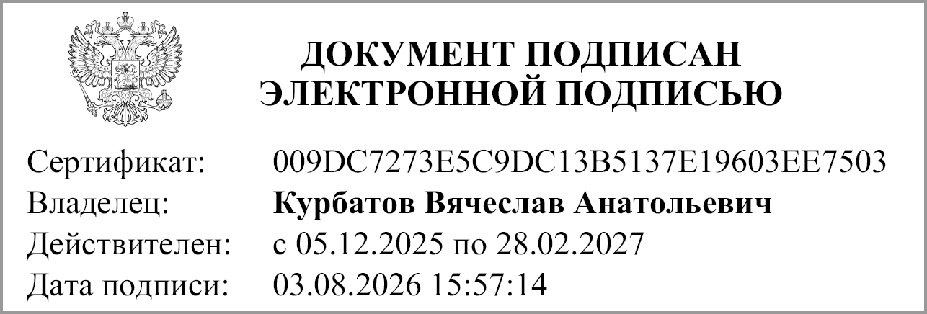
Руководитель |  |  | Курбатов В.А.
 | (подпись) |  | (расшифровка подписи)


Руководитель финансово- экономической службы |  |  | Попова Л. Н.
 | (подпись) |  | (расшифровка подписи)


Главный бухгалтер |  |  | Попова Л.Н
 | (подпись) |  | (расшифровка подписи)

"01" августа 2026 г.

Документ подписан электронной подписью. Дата представления 03.08.2026 Главный бухгалтер(Попова Людмила Николаевна, Сертификат: 00D4094472F785CD9A7881C232B78A5975, Действителен: с 05.12.2025 по 28.02.2027), Руководитель финансово-экономической службы(Попова Людмила Николаевна, Сертификат: 00D4094472F785CD9A7881C232B78A5975, Действителен: с 05.12.2025 по 28.02.2027), Руководитель(Курбатов Вячеслав Анатольевич, Сертификат: 009DC7273E5C9DC13B5137E19603EE7503, Действителен: с 05.12.2025 по 28.02.2027)

